Sheet2
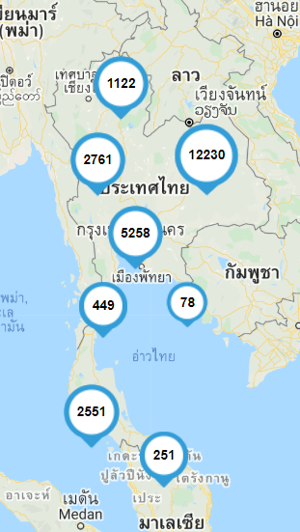
บทเรียน | Tracking by | Ministry of education
Objective | คุณภาพการศึกษาไทยดีขึื้น คนไทยมีคุณธรรม มีภูมิคุัากันต่อการเปลี่ยนแปลง
 | กำลังคนได้รับการผลิตและพัฒนา เพื่อเสริมสร้างศักยภาพการแข่งขันของประเทศ
 | มีองค์ความรู้ เทคโนโลยี นวัตกรรม สนับสนุนการพัฒนาประเทศอย่างยั่งยืน
 | คนไทยได้รับโอกาสในการเรียนรู้อย่างต่อเนื่องตลอดชีวิต
 | ระบบบริหารจัดการการศึกษามีประสิทธิภาพตามหลักธรรมาภิบาล โดยการมีส่วนร่วมจากทุกภาคส่วน

 | การจัดทำบทเรียนสำหรับการเรียนออนไลน์ หรือการเรียนผ่านเทคโนโลยีดิจิทัล
 | 1 สร้างบทเรียนสำหรับนักเรียนตามหลักสูตรพืันฐานกำหนด
 | 2. สร้างตัวอย่างการเรียนรู้ที่หาได้จากในชุมชน
 | 3. สร้างคู่มือสำหรับการใช้ดิจิเทคโนโลยีไม่ว่าจะเป็นออฟไลน์หรือออนไลน์ เนื่องมาจากบ้างพื้นที่ไม่ใช้งานดิจิตอลเทคโนโลยีเพราะว่าใช้งานอยาก
 | 4 สำหรับในพืันที่ ที่ไม่สามารถเข้าถึงไฟฟ้าต้องทำการสร้างบทเรียนเฉพาะสำหรับกลุ่มอาสามคัรที่เข้าไปสอน

 | บทเรียนในปัจจุบัน | https://www.moe.go.th/%E0%B8%A7%E0%B8%B4%E0%B8%AA%E0%B8%B1%E0%B8%A2%E0%B8%97%E0%B8%B1%E0%B8%A8%E0%B8%99%E0%B9%8C%E0%B8%9E%E0%B8%B1%E0%B8%99%E0%B8%98%E0%B8%81%E0%B8%B4%E0%B8%88%E0%B8%A2%E0%B8%B8%E0%B8%97%E0%B8%98%E0%B8%A8/

นักเรียน | นักเรียนมีการเรียนการสอนแบบออนไลน์
 | ครอบครัวไม่มีไฟฟ้าและอินเตอร์เน็ต
 | บ้างพื้นที่มีการจัดตั้ง เน็ตประชารัฐ

